Pos. 1
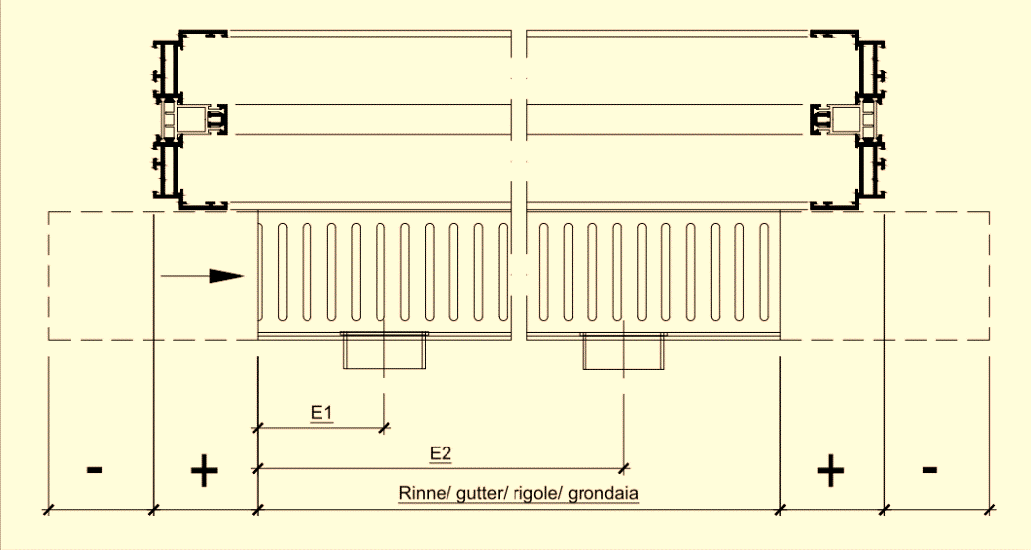
© by Maurin Müller, 2015
 | 1 |  |  |  |  |  |  |  |  |  |  |  |  |  |  |  |  |  |  |  |  |  |  |  |  |  |  |  |  |  | 0m²
 |  |  |  |  |  |  |  |  |  |  |  |  |  |  |  |  |  |  |  |  |  |  |  |  |  |  | Sky-Frame 3 |  | Sprache: |  |  | Inch-Rechner
 |  |  |  |  |  |  |  |  |  |  |  |  |  |  |  |  |  |  |  |  |  |  |  |  |  |  |  |  |  |  |  | Fuss: |  | Zoll:
 |  |  | BESTELLUNG |  |  |  |  |  |  |  | Vertriebspartner: |  |  |  |  |  |  | Pos: |  |  |  | 2-gleisig |  |  |  |  |  |  |  |  |  |  | '
 |  |  |  | Gemäss Zeichnung Nr.: |  |  |  |  |  |  | Objekt: |  |  |  |  |  |  | Stück: |  |  |  | 3-gleisig
 |  |  |  | Gemäss Skizze: (Ansicht von Aussen) |  |  |  |  |  |  | Bestelldatum: |  |  |  |  |  |  | Seite: |  |  |  |  |  |  |  |  |  |  | Sonstiges:

 |  |  |  |  |  |  |  |  |  |  |  |  |  |  |  |  |  |  |  |  |  |  |  |  |  |  |  |  | Sichtbare Rahmenprofile (aussen): |  |  | 0 |  |  | mm
 |  |  |  |  |  |  |  |  |  |  |  |  |  |  |  |  |  |  |  |  |  |  |  |  |  |  |  |  | Lieferung Glas und Rahmen:
 |  | 37

 |  |  |  |  |  |  |  |  |  |  |  |  |  |  |  |  |  |  |  |  |  |  |  |  |  |  |  |  | Bemerkungen:
 |  |  |  |  |  |  |  |  |  |  |  |  |  |  |  |  |  |  |  |  |  |  |  |  |  |  |  |  | - - - -

 |  |  |  |  |  |  |  |  |  |  |  |  |  |  |  |  |  |  |  |  |  |  |  |  |  |  |  |  | Bestellformular unvollständig!
 |  |  |  | Ecke:
 |  |  |  |  | 85
 |  |  |  |  |  |  |  |  |  |  |  |  |  |  |  |  |  |  |  |  |  |  |  |  |  |  |  |  | B2B-Login Projektnr:

 |  |  |  |  |  |  |  |  |  |  |  |  |  |  | Features
 |  |  |  | Teilung Achsmasse |  |  |  |  |  |  |  |  |  |  |  | Standard |  |  |  |  |  |  | Pool
 |  |  |  | alle Gläser gleiche Breite (Empfehlung) |  |  |  |  |  |  |  |  |  |  |  | Einbruchschutz RC2 |  |  |  |  |  |  | NFRC (USA)
 |  |  |  |  |  |  |  |  |  |  |  |  |  |  |  | Positionsüberwachung (P) |  |  |  |  |  |  | Schallschutz
 |  |  |  |  |  |  |  |  |  |  |  |  |  |  |  | Riegelüberwachung (R) |  |  |  |  |  |  | MINERGIE Modul
 |  |  |  |  |  |  |  |  |  |  |  |  |  |  |  | Glasbruchüberwachung (G) |  |  |  |  |  |  | MINERGIE-P Modul
 |  |  |  |  |  |  |  |  |  |  |  |  |  |  |  | Elektrischer Antrieb, Anzahl |  |  |  |  | 0 |  | Stk.
 |  |  |  |  |  |  |  |  |  |  |  |  |  |  |  | geforderte Klassen:
 |  |  |  | nach rechts |  |  | nach links |  |  |  |  |  |  | mm |  | Sky-Frame Gun

 |  |  |  |  |  |  |  |  |  |  |  |  |  |  | Oberfläche:
 |  |  |  |  |  |  |  |  |  |  |  |  |  |  |  | eloxiert (Qualanod): |  |  |  |  |  |  |  |  |  |  |  | 10 | 10 | 0
 |  |  |  |  |  |  |  |  | Griffhöhe:
 |  |  |  |  |  |  |  |  |  |  |  | mm |  |  |  | pulverbeschichtet:
 |  |  |  |  |  | + |  |  |  |  |  |  |  | Höhe = |  | Vorbehandlung: |  |  |  |  |  |  |  |  |  |  |  | Farbe Panele:
 |  |  |  |  |  | + |  |  |  |  |  |  |  |  |  | Pulverlack Klasse:
 |  |  |  |  |  | + |  |  |  |  |  |  |  |  |  | Farbe Laufschiene + Schraubenarretierungen:
 |  |  |  |  | Breite = | mm

 |  |  |  |  |  |  |  |  |  |  |  |  |  |  | Glas-Typ: SG = "Sky-Glass"
 |  |  |  |  |  |  |  |  |  |  |  |  |  |  |  |  |  | Ug= | 0.0 | Lt= | 0 |  | g= | 0
 |  |  |  |  |  |  |  |  |  |  |  |  |  |  |  |  |  | Glastyp wählen
 |  |  |  |  |  |  |  |  |  |  |  |  |  |  | Druckausgleichsventile : |  |  |  |  |  |  |  |  |  |  | (>800m)
 |  |  |  |  |  |  |  |  |  |  |  |  |  |  |  | Swisspacer-U schwarz |  |  |  |  |  | Swisspacer-U grau
 |  |  |  |  |  |  |  |  |  |  |  |  |  |  |  | Speziell:

 |  |  |  | KABA (22) |  | PZ / Euro (17) |  |  |  |  |  |  |  |  | Verschlussgriffe:
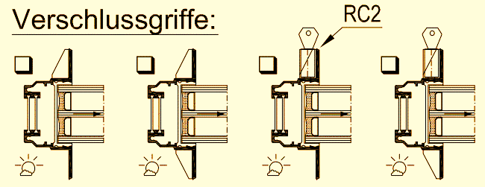
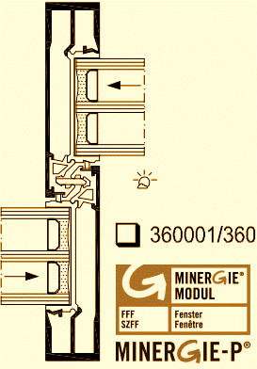

 |  |  |  | 320101/320101 |  | 320401/320401 |  |  |  | 360001/360001 |  |  | 321101/321101

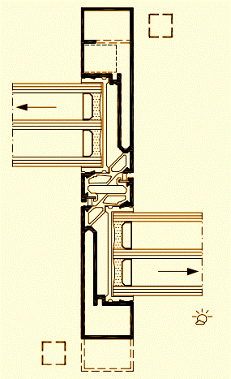
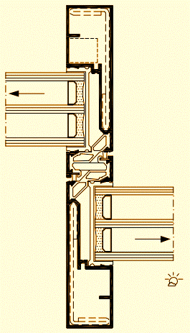
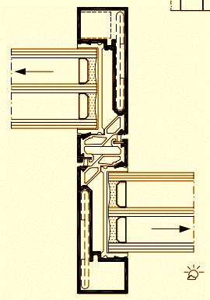
 |  |  |  |  |  |  |  |  |  |  |  |  |  |  | Befestigung:
 |  |  |  |  |  |  |  |  |  |  |  |  |  |  |  | Universalschrauben (A2): |  |  |  |  | L=52mm |  |  |  | VE
 |  |  |  |  |  |  |  |  |  |  |  |  |  |  |  |  | (VE à 100 Stk.) |  |  |  | L=82mm |  |  |  | VE
 |  |  |  |  |  |  |  |  |  |  |  |  |  |  |  |  |  |  |  |  | L=112mm |  |  |  | VE
 |  |  |  |  |  |  |  |  |  |  |  |  |  |  | Sockelbefestigung:
 |  |  |  |  |  |  |  |  |  |  |  |  |  |  | Verstellschrauben M10 x
 |  |  |  |  |  |  |  |  |  |  |  |  |  |  | Standardgrundplatten:
 |  |  |  |  |  |  |  |  |  |  |  |  |  |  | Rahmenzusammenbau:

 |  |  |  |  |  |  |  |  |  |  |  |  |  |  | Logistik: |  |  |  |  |  |  | Zubehör:
 |  |  |  |  | 321801/321801 |  |  | 321801/322201 |  |  |  | 322201/322201 |  |  |  |  |  |  |  |  |  |  | Rinne (siehe unten)
 |  |  |  |  |  |  |  |  |  |  |  |  |  |  |  |  |  |  |  |  |  |  | Wetterschenkel
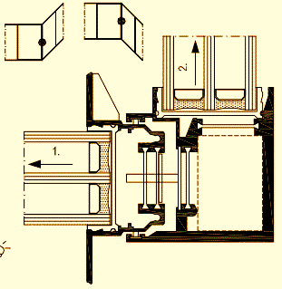
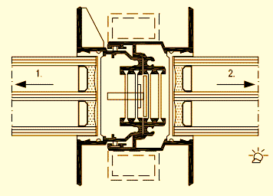
 |  |  |  |  |  |  |  |  |  |  |  |  |  | Standard (RC2 in Anlehnung) | Windlast: |  |  |  |  |  |  |  |  | kN/m²
 |  |  |  |  |  |  |  |  |  |  |  |  |  |  | Wunschtermin:

 |  |  |  |  |  |  |  |  |  |  |  | Ganzglas-Ecke |  |  | Diese Bestellung ist verbindlich und muss komplett ausgefüllt werden. Änderungen werden als Mehraufwand verrechnet.
 |  |  |  |  |  |  |  |  |  |  |  |  |  | RC2 mit Blech

 |  |  |  |  | 310101/310301 |  |  | 310101/310501
 |  |  |  |  |  |  |  |  |  |  |  | Ecke RC2 (WK2) |  |  | Sky-Frame Beratung vorhanden:

 |  | Sky-Frame AG | Langfeldstrasse 111 | 8500 Frauenfeld | phone +41 52 724 94 94 | www.sky-frame.ch |  |  |  |  |  |  |  |  |  |  |  |  |  |  |  |  |  |  |  |  |  |  |  |  | Version 09-07-2018

 |  |  | Rinnenbestellung

 |  |  | Wahl des Rinnensystems:

 |  |  | Einzug an der linken Anlagenseite: |  |  |  |  |  |  |  |  | mm

 |  |  | Einzug an der rechten Anlagenseite: |  |  |  |  |  |  |  |  | mm

 |  |  | Anschlussstutzen:

 |  |  |  |  |  |  |  |  |  | Abstände Ablaufstutzen (E):

 |  |  |  |  |  |  |  |  |  | Rinnenanschluss:

INFO
 | Anleitung:

1. | Bestellung vollständig ausfüllen.
2. | Überprüfen ob keine roten Rahmen aufleuchten.
3. | Bestellung senden an:
 | orders@sky-frame.ch

 | Hinweise:

1. | Angabe erstöffnender Flügel
 | Wird eine Mittelöffnung oder Ecköffnung eingegeben muss zwingend angegeben werden, welcher Flügel zuerst geöffnet werden soll. Diese Abfrage erscheint sobald eine dieser Öffnungen eingegeben wird. Die Zahl "1." gilt als Erstöffnender Flügel, die Zahl "2." für den Zweitöffnenden.
 | 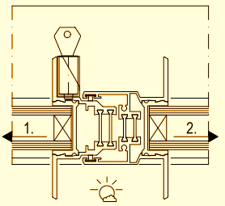 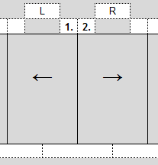

2. | Eingabe Ecke ≠ 90° (von 60° - 160°)
 | Um eine Ecke auszuwählen, welche grösser oder kleiner wie 90° ist, muss das dementsprechende Feld ausgewählt werden. Danach muss der gewünschte Wert angegeben werden.

3. | Breitenangabe bei Eckanlagen
 | Wird eine Eckanlage eingegeben, erscheint bei der Angabe "Breite" automatisch ein neues Eingabefeld. Die Länge der einzelnen Fronten muss hier separat angegeben werden (Rahmenaussenmass). Die verschiedenen Fronten sind von links nach rechts anzugeben:
 | 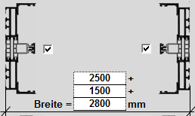 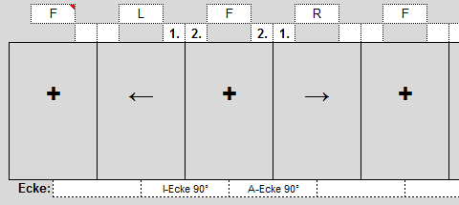

4. | Rinnenlänge angeben
 | Sky-Frame rechnet bei einer Rinne immer mit einer Länge über die gesamte Rahmenlänge. Soll die Rinne kürzer bzw. länger als der Rahmen gemacht werden, ist dies mit dem Einzug anzugeben. Soll die Rinne auf das Lichtmass zugeschnitten werden, so ist der Einzug auf der linken, sowie auf der rechten Seite mit "+45" (SF2) anzugeben.
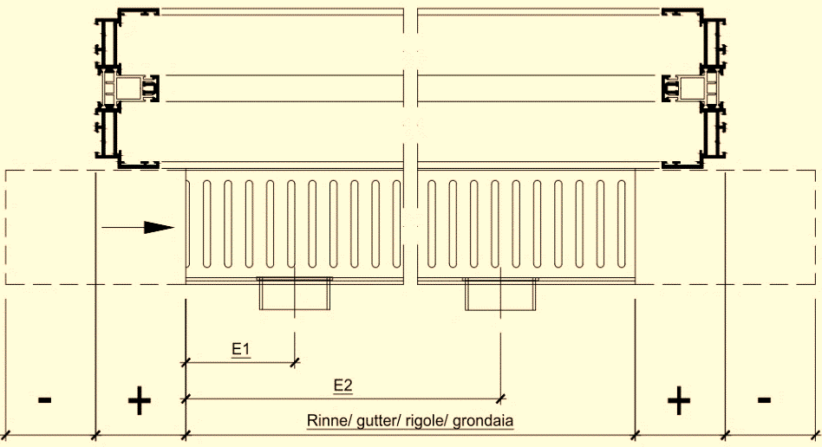
 |  | Wahl des Rinnensystems:

 |  | Einzug an der linken Anlagenseite:

 |  | Einzug an der rechten Anlagenseite:

5. | Bemassung Bahnhof
 | Die Vermassung von Bahnhofanlagen funktioniert gleich wie bei normalen Rahmen. Bitte geben Sie uns als Rahmenmass das komplette Mass von Aussenkant Rahmen an. Für die Vermassung der Labyrinthposition geben Sie bitte das Mass bis Achse Labyrinth an.

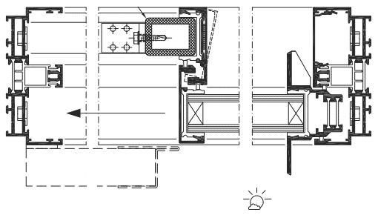

 |  |  | Version 09-07-2018

